Sheet1
nhập data ko tồn tại sẽ báo lỗi. TH báo lỗi bấm Enter focus ko di chuyển được là đúng

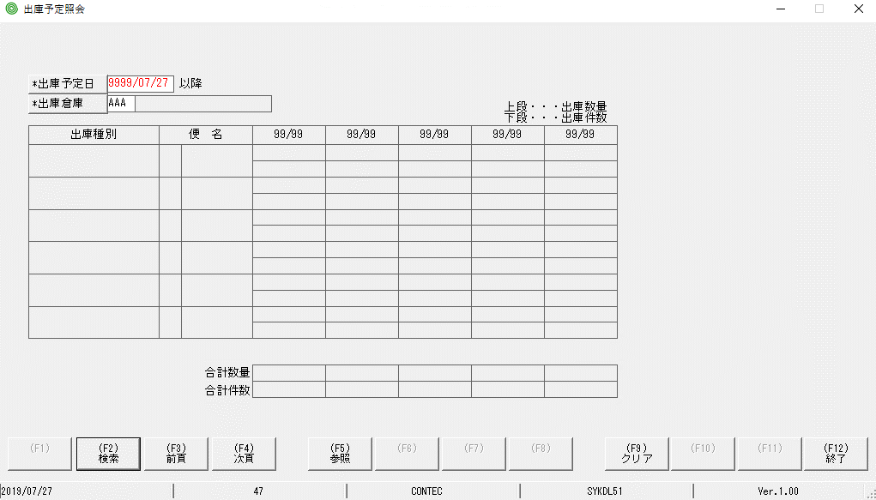

nhập lỗi, bấm enter, focus đang di chuyển được

